游戏留存报表功能用例
游戏留存报表测试用例 |  |  |  |  |  | 测试总数量 | 10
测试平台 |  |  |  | 测试日期 |  | Pass | 10
系统&版本 |  |  |  | 最后更新 |  | Fail | 0
文档编写人 |  |  |  | 文档测试人 |  | N/A | 0
策划负责人 |  |  |  | 审阅人员
参考档

序号 | 平台 | 模块 | 功能点 | 前置条件（测试点） | 操作步骤 | 预期结果 | 测试结果 | 图片 | 备注
1 | 帐服 | 游戏留存报表 | 新增的显示验证 |  | 1.进入游戏留存报表 2.查看列表新增显示 | 1.列表新增: 1)游戏访问人数，tips:游戏访问人数(包含未下注用户数) 2)N日ltv：当日，次日，3日，7日，15日，30日，90日, tips:LTV公式为:LTV（n天） = ∑（第 n 天活跃用户 × 当天ARPU） 2.点击游戏访问人数显示详情 详情弹窗显示：玩家UID 3.点击LTV显示详情 详情弹窗显示：日期，游戏访问人数，ARPU,LTV | Pass | 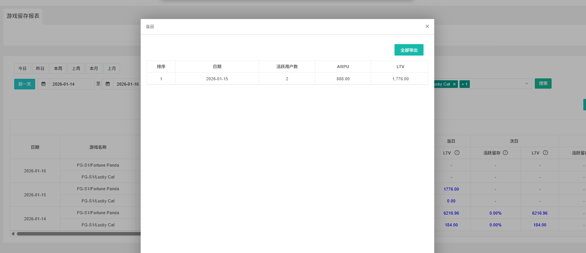
2 |  |  | LTV数据验证 | 当日LTV数据验证 1.12号首玩的玩家在1.12号有玩【FG-S1】-【Lucky Cat】游戏（举例） | 1.核对01.12当日LTV数据（01.13数据更新） 2.点击当日LTV,查看详情 | 数据与验证的一致 | Pass |  | 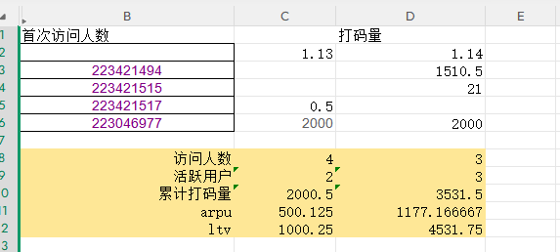 举例数据验证：
3 |  |  |  | 次日留存数据验证 1.12号首玩的玩家在1.13号有玩【FG-S1】-【Lucky Cat】游戏（举例） | 1.核对01.12次日LTV数据（01.14数据更新） 2.点击次日LTV,查看详情 | 数据与验证的一致 | Pass
4 |  |  |  | 3日留存数据验证 1.08号首玩的玩家在1.10号有玩【FG-S1】-【Fortune Panda】游戏（举例） | 1.核对1.08 3日留存数据（01.11数据更新） | 数据与验证的一致 | Pass |  | 举例数据验证：
5 |  |  |  | 7日留存数据验证 1.08号首玩的玩家在1.14号有玩【FG-S1】-【Fortune Panda】游戏（举例） | 1.核对1.08 7日留存数据（01.15数据更新） | 数据与验证的一致 | Pass
6 |  |  |  | 15日留存数据验证 12.31号首玩的玩家在01.14号有玩【Spribe】-【Aviator】游戏（举例） | 1.核对12.31 15日留存数据（01.15数据更新） | 数据与验证的一致 | Pass | 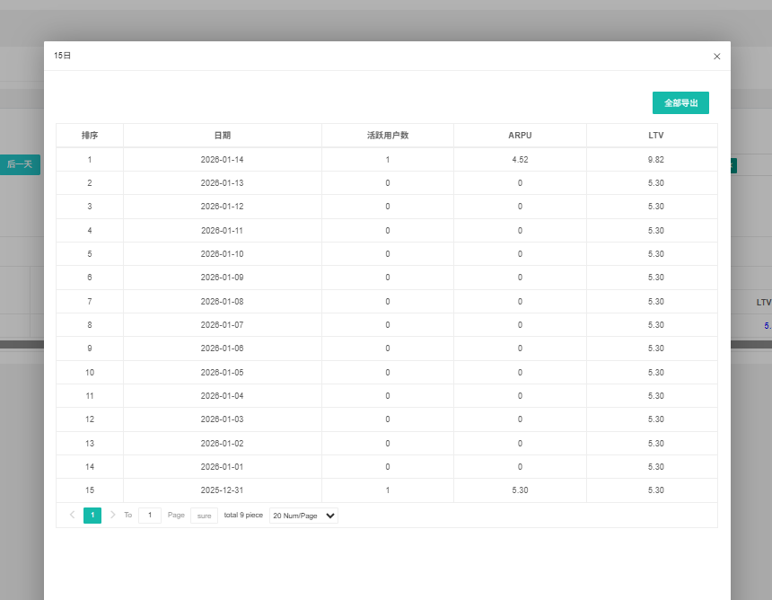 | 举例数据验证：
7 |  |  |  | 30日留存数据验证 12.16号首玩的玩家在01.14号有玩【Spribe】-【Aviator】游戏（举例） | 1.核对12.16 30日留存数据（01.15数据更新） | 数据与验证的一致 | Pass |  | 举例数据验证：
8 |  |  |  | 90日留存数据验证 10.22号首玩的玩家在01.19号有玩【FG-S】-【Fortune Panda】游戏（举例） | 1.核对10.22 90日留存数据（01.20数据更新） | 数据与验证的一致 | Pass |  | 验证数据为01.19，其他天不在内
9 |  |  | 导出验证 | 当前列表有数据 | 1.进入游戏留存报表 2.点击导出 | 1.导出成功 2.导出的数据与列表一致 | Pass
10 |  |  |  |  | 点击如ltv 7日（举例），全部导出 | 1.导出成功 2.导出的数据与列表一致 | Pass | 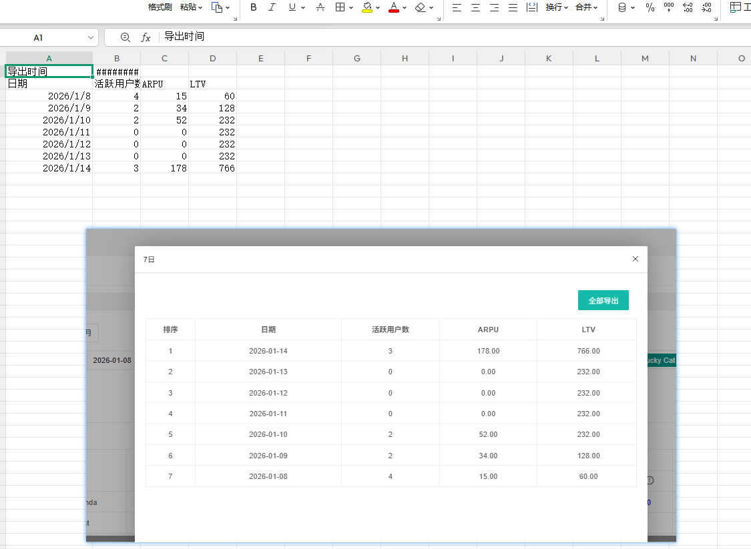
11
12
13
14
15
16
17
18
19
20
21
22
23
24
25
26
27
28
29
30
31
32
33
34
35
36
37
38
63
64
65
66
67
68
69
70
71
72
73
74
75
76
77
78
69
70
71
72
73
74
75
76
77
78
79
80
81
82
83
84
网络相关测试内容
断线重连
85
86
87
88
89
弱网
90
91
92
93
94
95
96
编写人自行加入的测试内容（额外注意点）

功能位置
